Octavos
Octavos de Final |  |  | Cuartos de Final
 | T | P
Uruguay | 1

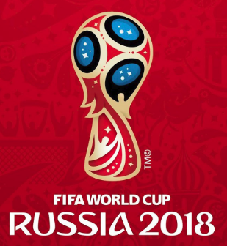
2018-06-30 |  |  | Uruguay
14:00:00
Portugal | 0
 |  |  | 1900-01-01
Francia | 2

2018-06-30 |  |  | Francia
10:00:00
Argentina | 1

Brasil | 0



2018-07-02 |  |  | México
10:00:00
México | 1

Bélgica | 1

2018-07-02 |  |  | Japón
14:00:00
Japón | 3

España | 2 | 3

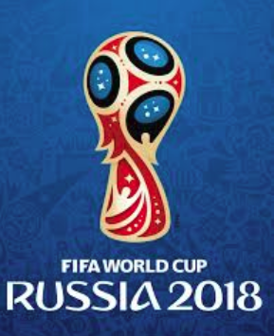
2018-07-01 |  |  | España
10:00:00
Rusia | 2 | 2

Croacia | 1

2018-07-01 |  |  | Croacia
14:00:00
Dinamarca | 0

Suecia | 2

2018-07-03 |  |  | Suecia
10:00:00
Suiza | 1

Colombia | 0

2018-07-03 |  |  | Inglaterra
14:00:00
Inglaterra | 1

